XCX-20201120
序号 | 一级模块 | 二级模块 | 问题类型 | 问题描述 | 解决方案 | 提出时间 | 是否解决 | 解决时间 | 备注
1 | 小程序加载页 | 小程序加载页 | 三级缺陷 | 目前存在望天科技加载页面 | 删除 | 2020-11-20 | 否 | 不能删除，原因： 1 小程序生命周期异步操作，而程序进入首页就要获取和用户相关的信息，必须得到用户token才能调用，而没有token，调用就会出错，所以为了取得用户token之前必须增加启动页缓冲时间。 2 还有一种方案是在首页只显示是常规信息，这样token可以在此时获得，后面可以从容切换。 3 是否需要删除望天科技logo还是换一个？
2 | 登录 | 微信授权登录/ 手机号登录 | 三级缺陷 | 1、选择框与字体不在统同一水平线平行 2、未登录状态下点击返回主页图标，可以进入主页 | 1、保持水平线一致 2、删除返回主页图标 | 2020-11-20 | 否 | 2020-11-21 | 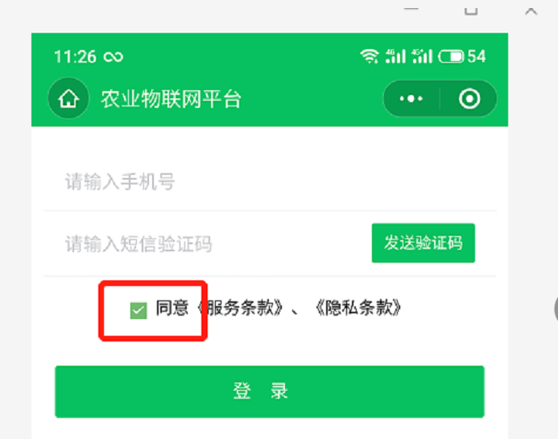
3 | 首页 | 首页标题 | 三级缺陷 | 平台名称为变更最新名称 | 改为“智农花田” | 2020-11-20 | 否 | 2020-11-21
4 | 首页 | 我的设备 | 三级缺陷 | 加号与收缩箭头不在同一水平线 | 保持水平线一致 | 2020-11-20 | 否 | 2020-11-21
5 | 首页 | 我的设备- 新增设备 | 三级缺陷 | 1、添加设备页面数据项标题颜色不一致，设备名称、设备类型删除描示信息 2、选择框太大 | 详见原型（注意字体颜色） | 2020-11-20 | 否 | 2020-11-21 | 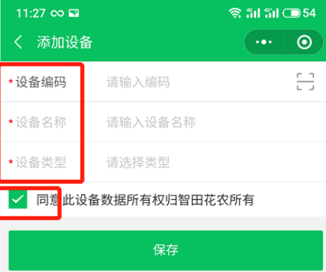
6 | 首页 | 我的设备- 查看设备 | 三级缺陷 | 1、解绑按钮无配色 2、解绑页面字体颜色不统一 3、选择框太大 | 详见原型（注意字体颜色） | 2020-11-20 | 否 | 2020-11-21 | 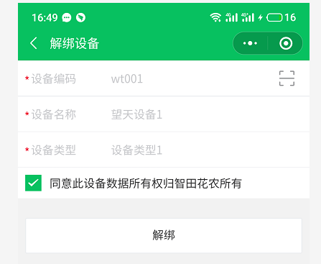
7 | 登录 | 我的设备- 查看设备 | 二级缺陷 | 1、若所有权人为空或NULL,设备所有权不应该归智农花田 （注：用户18953153200登录） | 1、若所有权人为空或NULL,设备所有归本人所有 | 2020-11-20 | 否 | 2020-11-21 | 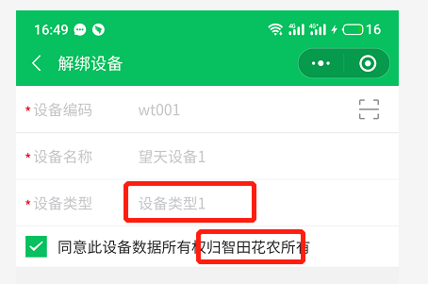 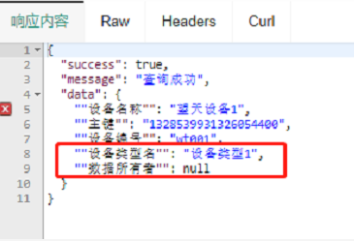
8 | 首页 | 我的设备 | 页面调整 | 我的设备信息仅保留设备名称、 电量 | 详见原型 | 2020-11-20 | 否 | 2020-11-21
9 | 首页 | 我的设备 | 页面调整 | 传感器展示列表仅保留传感器名称、数据、时间 | 详见原型 | 2020-11-20 | 否 | 2020-11-21
10 | 首页 | 传感器详情页面 | 页面调整 | 1、增加状态（状态：已连接） 2、所属区域换至下一行显示，目前与传感器名称同行，导致传感器名称换行了 | 详见原型（注意字体颜色） | 2020-11-20 | 否 | 2020-11-21 | 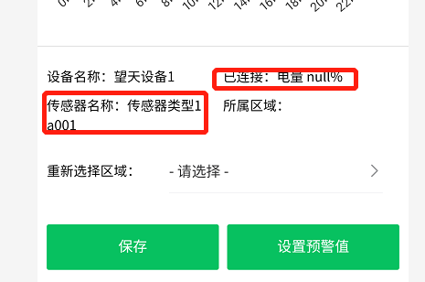
11 | 首页 | 传感器列表 | 二级缺陷 | 1、默认区域三个传感器，仅a002号传感器有时间、数据指标，001、003无此数据，同时数据指标缺少英文单位。 （注：用户18953153200登录） | 详见原型（按原型页面设计） | 2020-11-20 | 否 | 2020-11-21 | 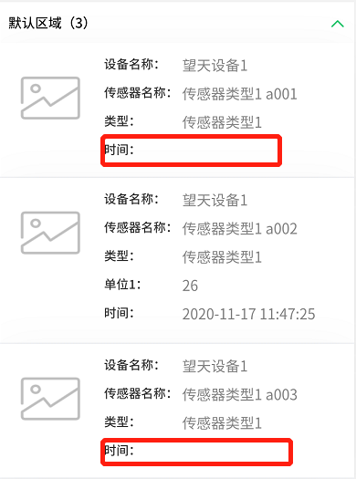
12 | 生产管理 | 区域列表 | 三级缺陷 | 种植/养殖发生换行 | 保持同行 | 2020-11-20 | 否 | 2020-11-21 | 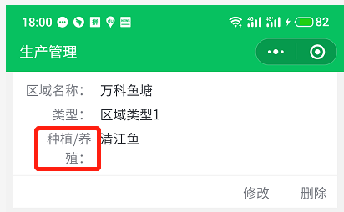
13 | 首页 | 分享 | 三级缺陷 | 1、去分享按钮改为“分享” 2、分享好友后，好友点击链接打开页面增加“接收”按钮，接收后要判断是否注册，若注册弹出我的共享-接收页面；若未注册，跳转到注册页面； | 原型已更新分享页面，全部 按原型设计 | 2020-11-20 | 否 | 第二条业务次序未改变 1、左边的业务逻辑描述没有闭环（完整流程）。如未注册，跳转到注册页面，然后呢？是跳转回绑定页？还是默认注册成功之后就绑定了？？建议把所有路径都考虑完整再考虑是否需要修改当前页面，毕竟这种改动比较大，会影响PC端开发的。 2、这块之前开发时没有原型图，群聊让参考米家绑定，我们是在结合米家的页面和我们开发者经验以及一般做法进行设计的页面逻辑，本身花了一些时间，修改起来也需要时间，所以建议不要修改。 3、另外直接注册完之后就是绑定成功的情况：没有给用户选择去不去注册的权利，存在强制注册嫌疑，存在后续小程序审核不通过风险。 | 
14 | 我的 | 个人资料 | 三级缺陷 | 1、缺少手机号 2、性别保存后再次加载进入，显示性别数字 | 1、补充即可 2、待查实 | 2020-11-20 | 否 | 2020-11-21 | 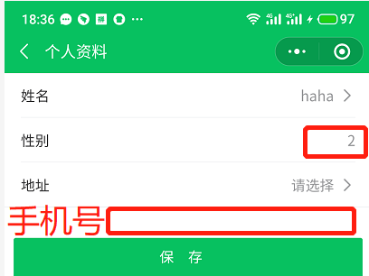
15
16
17
18
19
20
21
22
23
24
25
26
27

